1.1
voltar à página inicial |  |  |  | 1 - MENUS DE NAVEGAÇÃO
 | S | N | NA
 | x |  |  | 1.1 O menu de navegação deve estar estruturado como uma lista de opções
 |  |  |  | Para que possa ser bem interpretado por tecnologias de apoio, os menus e submenus devem estar estruturados com elementos nativos, do tipo <ul>, ou com a semântica e o estado dos elementos identificados com técnicas em ARIA.

 | Listagem de evidências
 |  |  |  |  | Notas:
 |  |  |  |  | Evidência encontrada em todas as páginas do site.
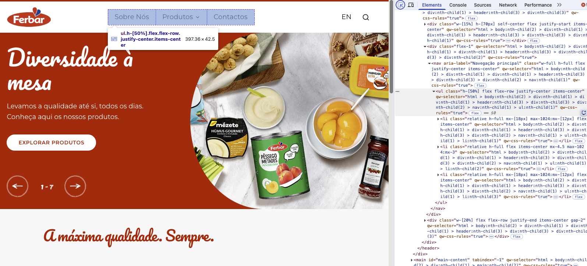

 | Notas de preenchimento:
 | - Coloque aqui imagens, printscreens ilustrativos, coloque sempre o endereço das páginas de onde retirar as imagens com exemplos ilustrativos.
 | - As imagens e as notas não estão limitadas aos campos a amarelo.
 | - Nas restantes folhas internas, estas instruções já não existem mas aplicam-se igualmente.

1.2
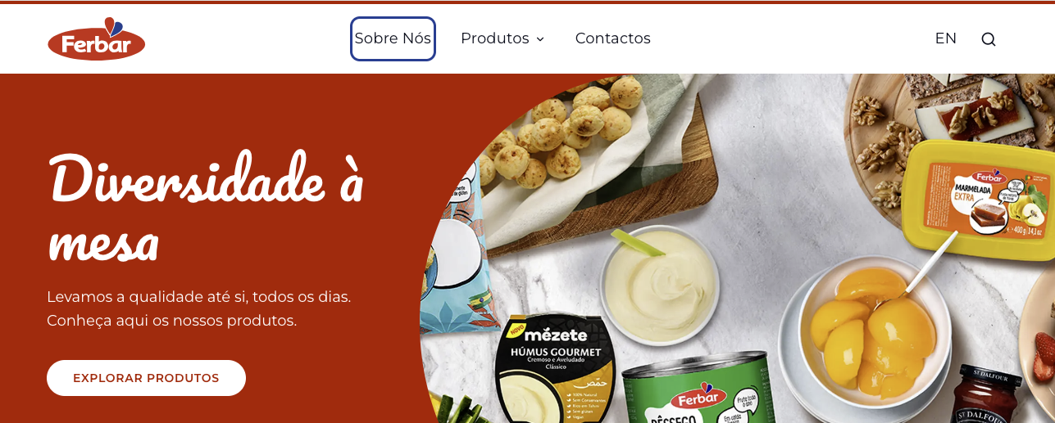
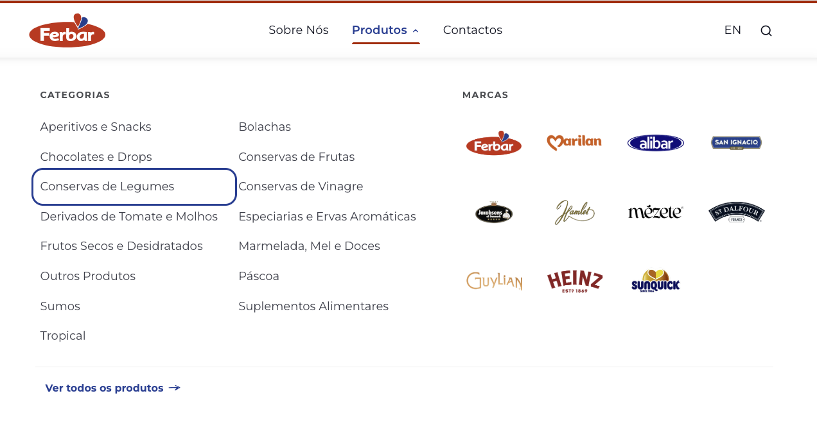
voltar à página inicial |  |  |  | 1 - MENUS DE NAVEGAÇÃO
 | S | N | NA
 | x |  |  | 1.2 É possível selecionar as opções e as subopções do menu quer com rato quer com teclado
 |  |  |  | Deve ser possível percorrer a estrutura de navegação quer com um dispositivo apontador quer com o teclado.

 | Listagem de evidências
 |  |  |  |  | Notas:
 |  |  |  |  | Além de ser possível navegar no menu por teclado, o elemento em foco é destacado com outline.

1.3
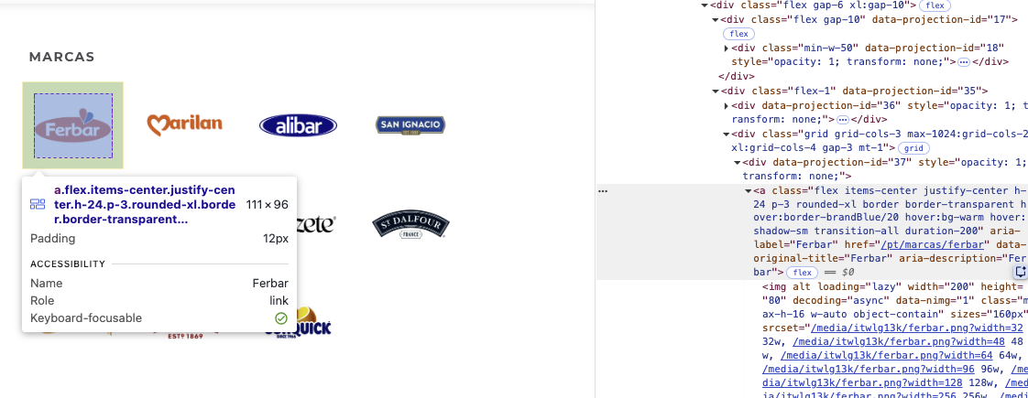
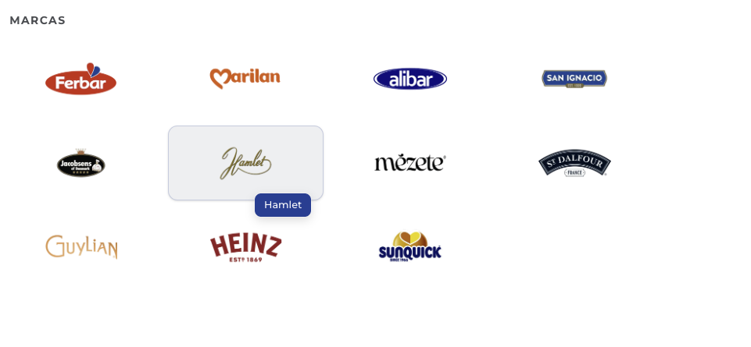
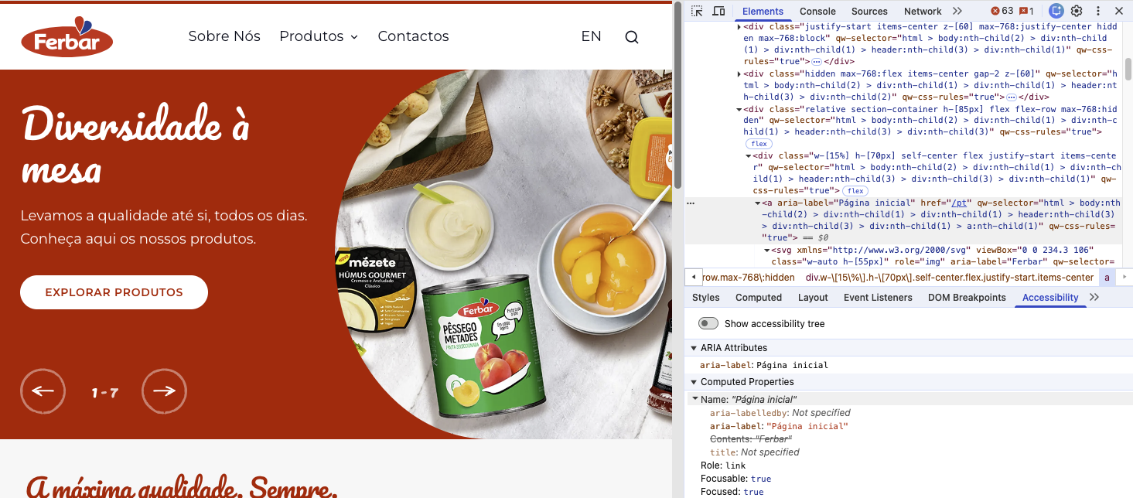
voltar à página inicial |  |  |  | 1 - MENUS DE NAVEGAÇÃO
 | S | N | NA
 | x |  |  | 1.3 As imagens-link, caso existam no menu, devem ter o correspondente equivalente alternativo em texto
 |  |  |  | As imagens corretamente legendadas permitem ser interpretadas como texto, tornando todas as opções de navegação acessíveis.

 | Listagem de evidências
 |  |  |  |  | Notas:
 |  |  |  |  | As imagens das marcas no sub-menu estão identificadas com nome acessível e com tooltip. O logotipo tem uma aria-label que identifica claramente o destino da hiperligação.

2.1
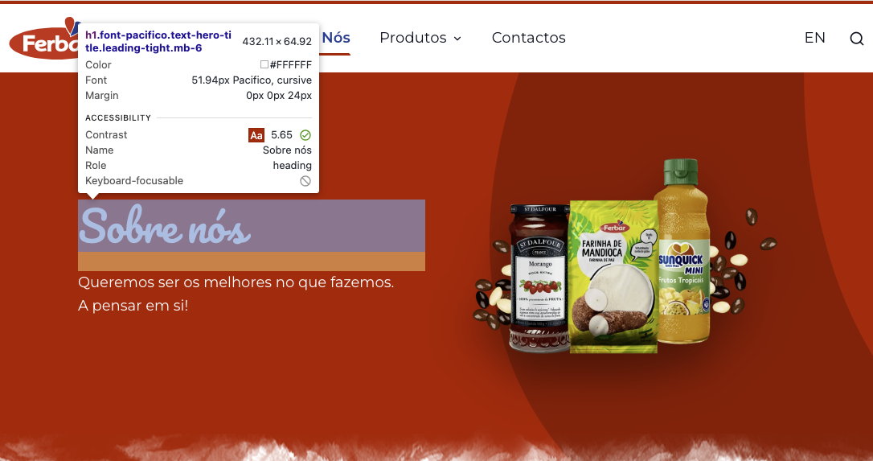
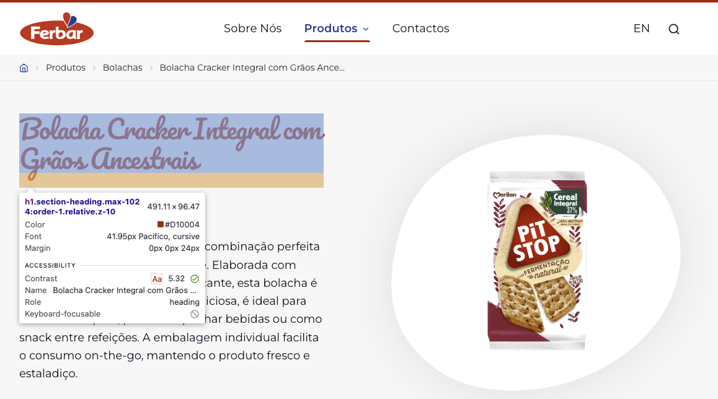
voltar à página inicial |  |  |  | 2 - TÍTULOS E SUBTÍTULOS
 | S | N | NA
 | x |  |  | 2.1 Existe um título <h1> marcado na página
 |  |  |  | O título principal de cada página, que sumariza o seu conteúdo, deve ser identificado como o primeiro nível dos títulos (h1). Não deverá ser utilizado mais do que um <h1> por página.

 | Listagem de evidências
 |  |  |  |  | Notas:
 |  |  |  |  | Todas as páginas do site têm um título h1 que identifica claramente a página atual. Exemplo: https://ferbar.com/pt https://ferbar.com/pt/produtos/bolachas/bolacha-cracker-integral-com-gr%C3%A3os-ancestrais-6439

2.2
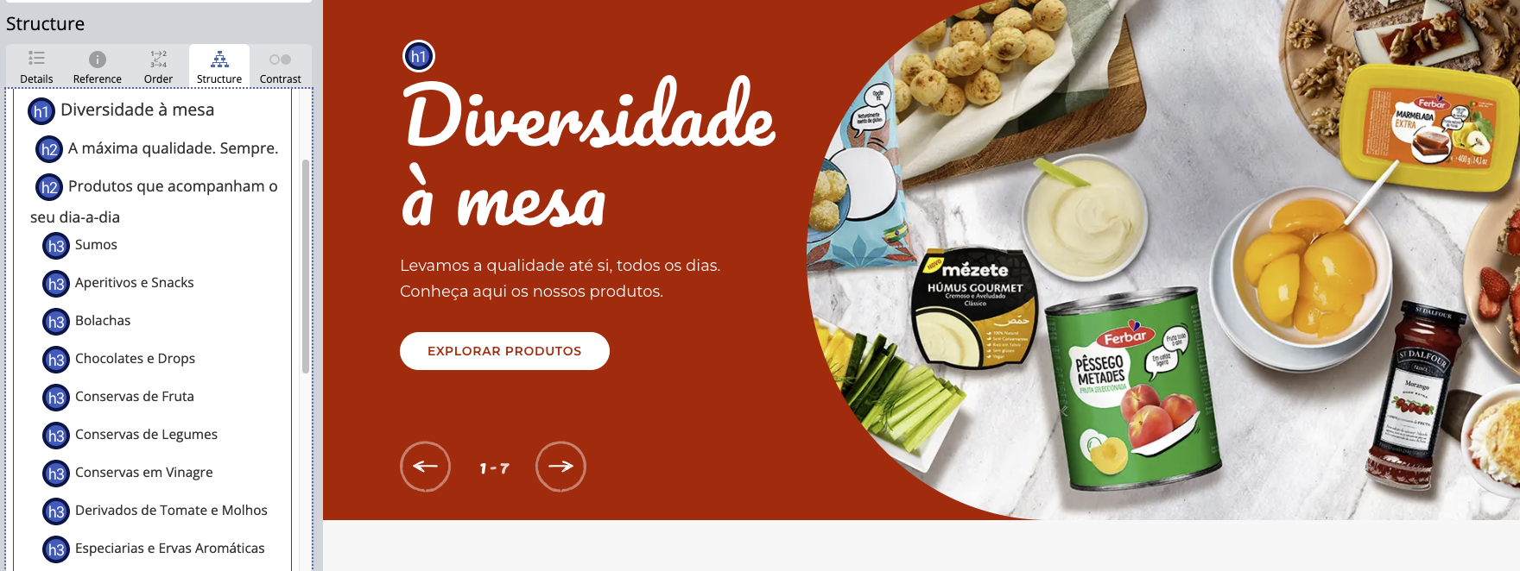
voltar à página inicial |  |  |  | 2 - TÍTULOS E SUBTÍTULOS
 | S | N | NA
 | x |  |  | 2.2 Existe uma marcação hierarquizada de títulos e subtítulos na página (<h1>...<h6>)
 |  |  |  | Os títulos são empregues de forma hierárquica para melhor estruturar os conteúdos, das informações mais gerais às mais particulares. Deverão ser usados de forma consistente por todo o sítio Web.

 | Listagem de evidências
 |  |  |  |  | Notas:
 |  |  |  |  | Todas as páginas respeitam a hierarquia de cabeçalhos h1-h6. Exemplo: https://ferbar.com/pt

4.1
voltar à página inicial |  |  |  | 4 - ESTRUTURA DA INFORMAÇÃO
 | S | N | NA
 | x |  |  | 4.1 Ao clicar com o rato na etiqueta, o cursor surge no respetivo campo de edição
 |  |  |  | De forma a tornar a seleção de campos pequenos mais fácil, a legenda deverá estar associada ao campo respetivo com o elemento <label>, pois desta forma aumenta-se a sua área clicável. Para os utilizadores de leitores de ecrã (pessoas cegas) a associação da etiqueta ao campo de edição é também fundamental.

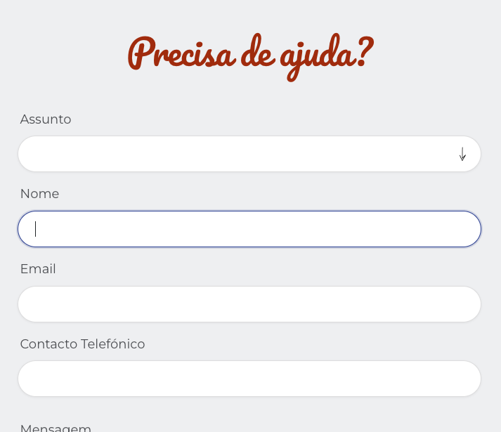
 | Listagem de evidências
 |  |  |  |  | Notas:
 |  |  |  |  | Todos os formulários do site foram validados e este ponto está conforme. Exemplo no formulário de contactos: clicando na etiqueta, o cursor surge no respetivo campo de edição em todos os campos. Exemplo: https://ferbar.com/pt/contactos

4.3
voltar à página inicial |  |  |  | 4 - ESTRUTURA DA INFORMAÇÃO
 | S | N | NA
 | x |  |  | 4.3 É possível localizar e ler as mensagens de erro usando apenas um leitor de ecrã
 |  |  |  | Os erros identificados no decorrer do preenchimento de um formulário deverão preferencialmente ser listados de forma condensada, direcionando cada elemento da lista ao respetivo campo. Cada campo deverá associar a mensagem de erro a si próprio. As mensagens de erro deverão ser breves e claras.

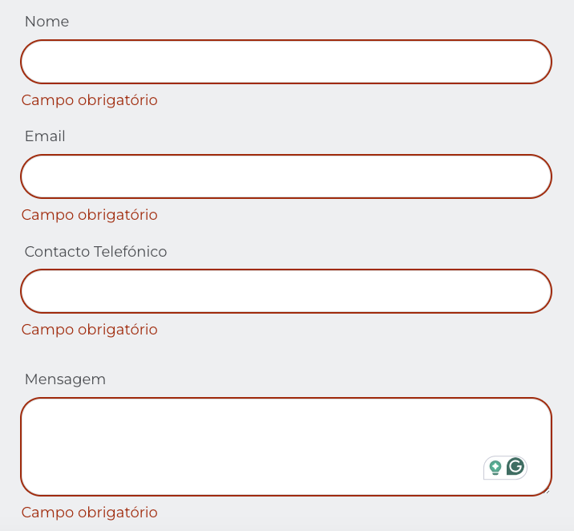
 | Listagem de evidências
 |  |  |  |  | Notas:
 |  |  |  |  | No formulário de Contactos é possível localizar e ler as mensagens de erro junto a cada campo.

5.3
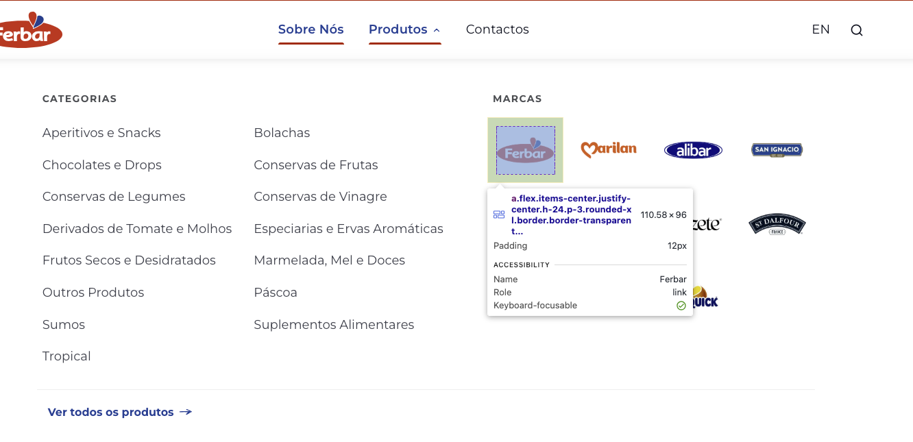
voltar à página inicial |  |  |  | 5 - GRÁFICOS E IMAGENS-LINK
 | S | N | NA
 | x |  |  | 5.3 As imagens-link têm um equivalente alternativo correto
 |  |  |  | As hiperligações compostas apenas por uma imagem obrigam que esta tenha um equivalente alternativo em texto que represente fielmente o destino da hiperligação.

 | Listagem de evidências
 |  |  |  |  | Notas:

 |  |  |  |  |  | Notas:
 |  |  |  |  |  | As imagens-link têm um equivalente em texto.

6.1
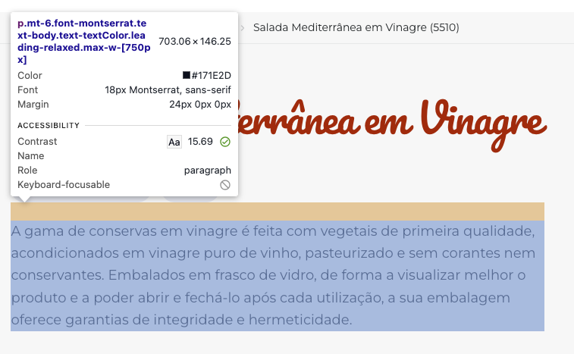
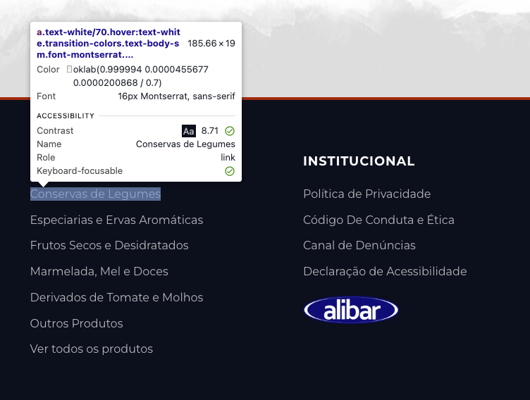
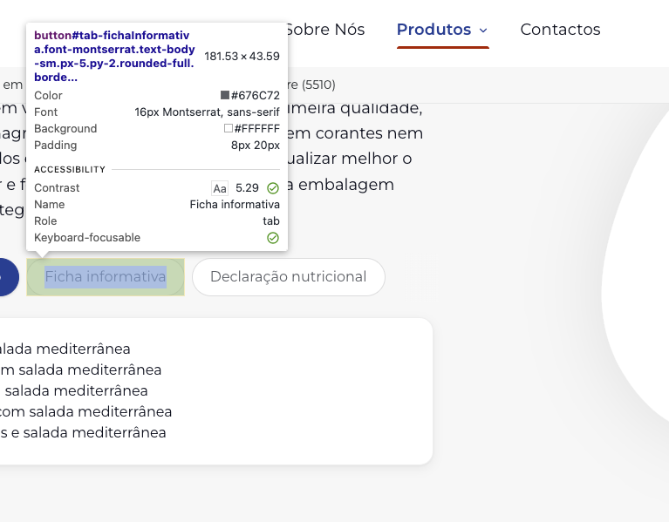
voltar à página inicial |  |  |  | 6 - CONTRASTE
 | S | N | NA
 | x |  |  | 6.1 No corpo de um documento, o rácio de contraste entre a cor do texto normal (menor que 18 pontos ou menor que 14 pontos negrito) e a cor do fundo é superior a 4,5:1
 |  |  |  | Deve assegurar-se no corpo do documento que o rácio de contraste entre a cor do texto e a cor de fundo é, no mínimo, de 4,5:1, de forma a assegurar a sua legibilidade para utilizadores com deficiências da visão.

 | Listagem de evidências
 |  |  |  |  | Notas:
 |  |  |  |  | Os textos apresentam o rácio de contraste acima do sugerido. Todas as páginas foram validadas e não foram identificados erros de contraste. Exemplo: https://ferbar.com/pt/produtos/conservas-em-vinagre/salada-de-rebentos-germinados-em-vinagre-2429

6.2
voltar à página inicial |  |  |  | 6 - CONTRASTE
 | S | N | NA
 | x |  |  | 6.2 O rácio de contraste entre a cor do texto de tamanho grande (maior ou igual que 18 pontos ou maior ou igual que 14 pontos negrito) e a cor do fundo é superior a 3:1
 |  |  |  | Os textos de tamanho superior a 18 pontos, ou os textos de tamanho superior a 14 pontos mas a negrito, devem assegurar um rácio de contraste mínimo de 3:1 entre a cor do texto e a cor do fundo.

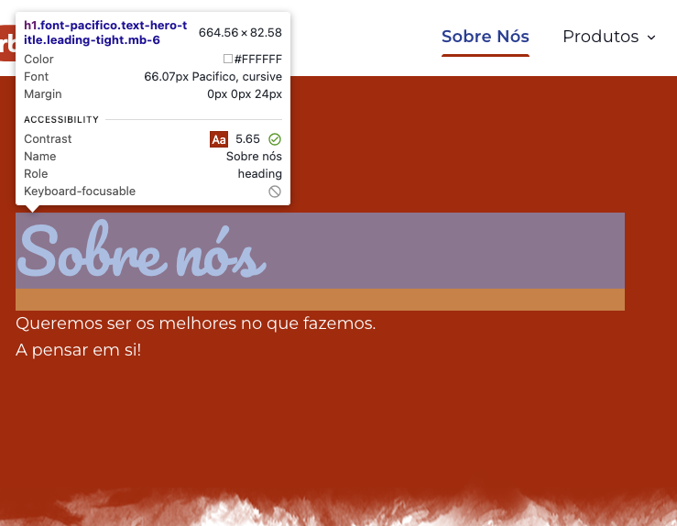
 | Listagem de evidências
 |  |  |  |  | Notas:
 |  |  |  |  | Os textos apresentam o rácio de contraste acima do sugerido. Todas as páginas foram validadas e não foram identificados erros de contraste. Exemplo: https://ferbar.com/pt/sobre-nós

7.1
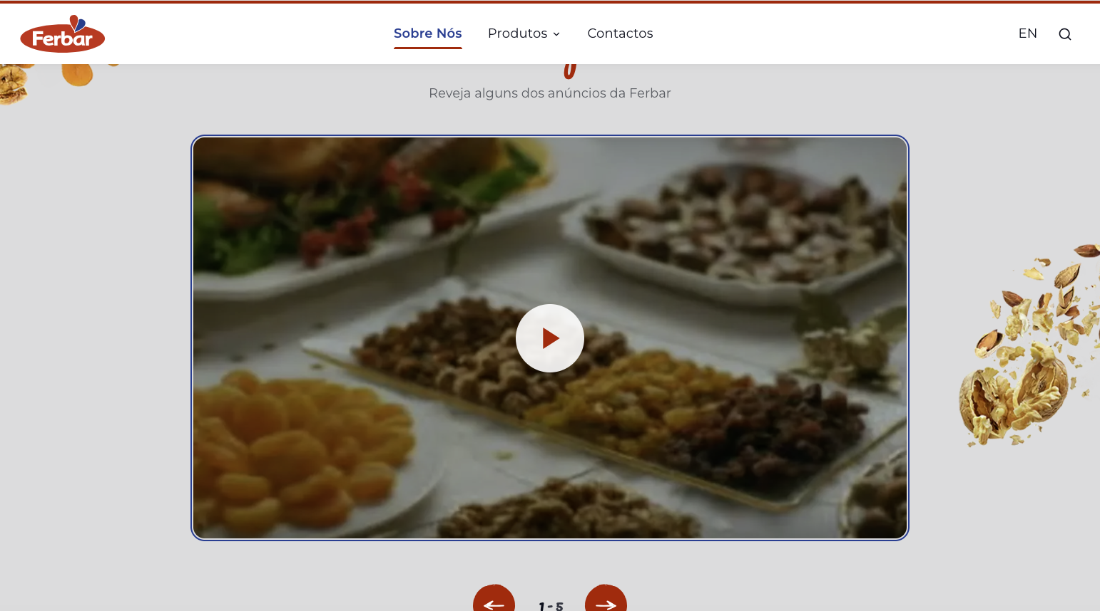
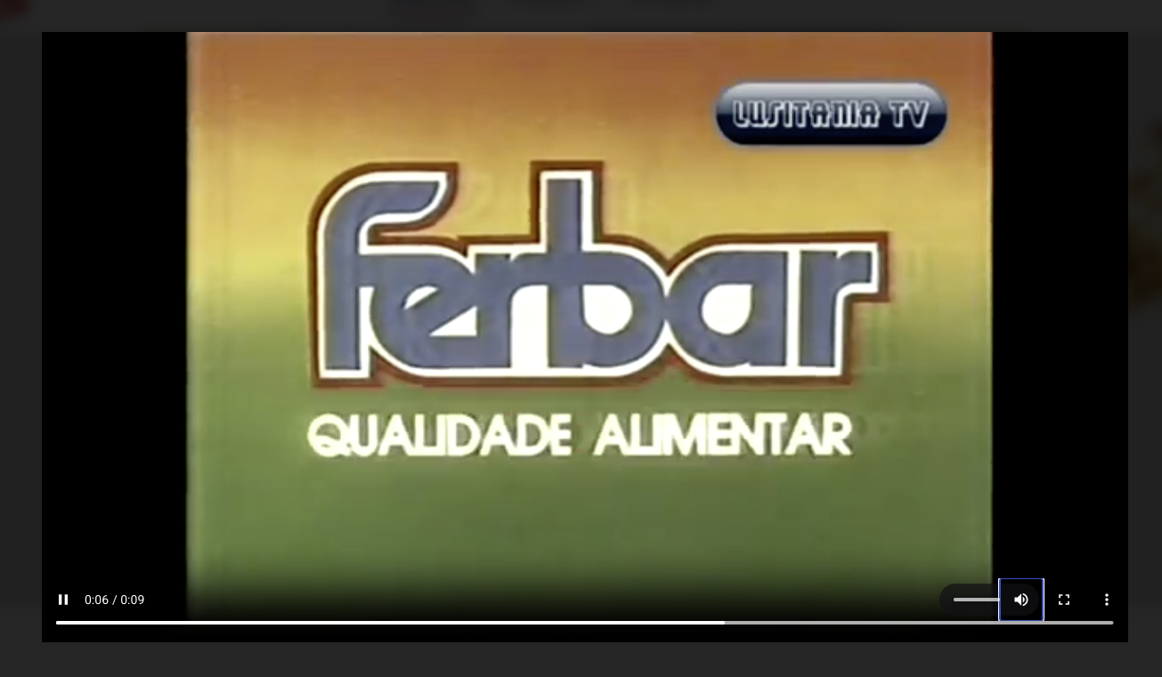
voltar à página inicial |  |  |  | 7 - PLAYERS
 | S | N | NA
 | x |  |  | 7.1 Deve ser possível ativar os botões de controlo do leitor quer com o rato quer com o teclado
 |  |  |  | Os leitores de multimédia não devem iniciar automaticamente a reprodução dos elementos e têm de ser operáveis usando apenas um rato ou usando apenas um teclado.

 | Listagem de evidências
 |  |  |  |  | Notas:
 |  |  |  |  | É possível interagir com o player disponibilizado no site e com todos os seus controlos, utilizando tanto o rato como o teclado.

8.1

voltar à página inicial |  |  |  | 8 - ESTRUTURA DA PÁGINA
 | S | N | NA
 | x |  |  | 8.1 Quando se retira a CSS, todos os elementos HTML devem alinhar à esquerda
 |  |  |  | Quando se desativam todos os estilos visuais, o conteúdo da página é apresentado alinhado à esquerda e apresenta-se de forma linear.

 | Listagem de evidências
 |  |  |  |  | Notas:
 |  |  |  |  | Desativando a CSS é visível que o conteúdo da página é alinhado à esquerda. Exemplo: https://ferbar.com/pt/produtos

8.2
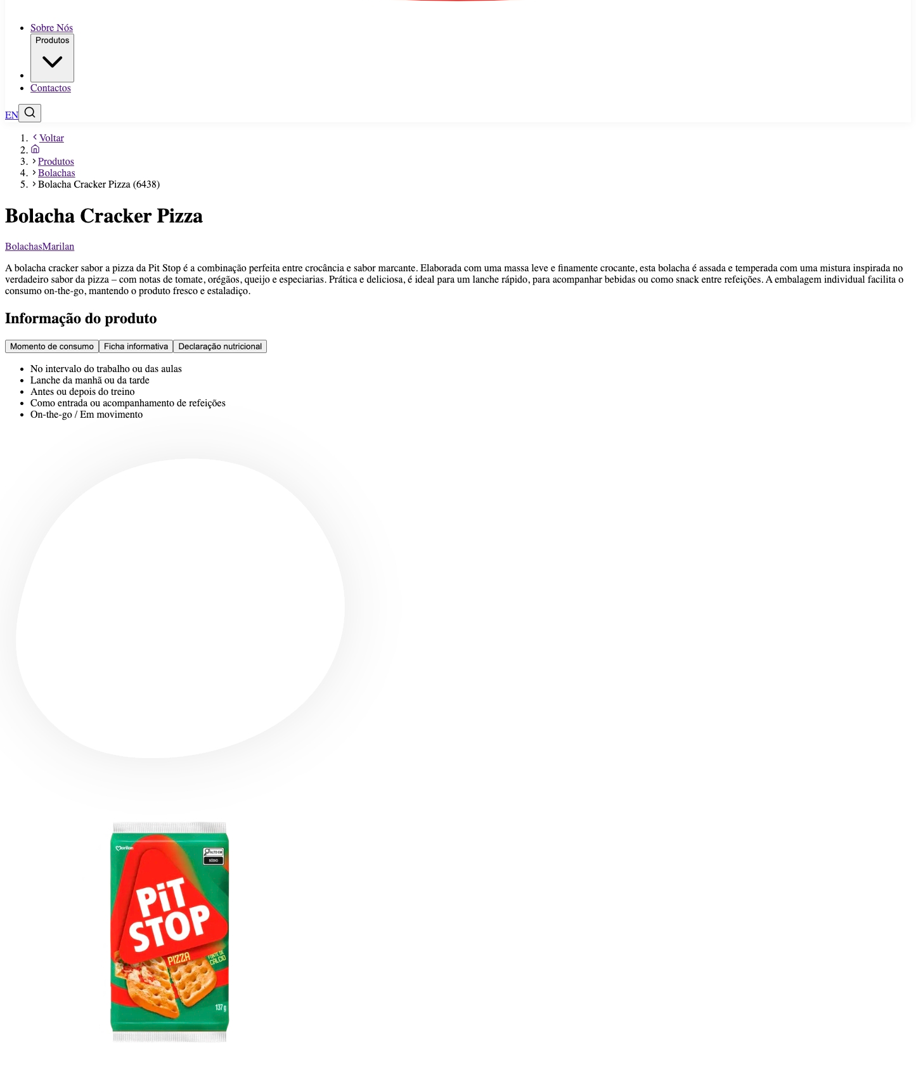
voltar à página inicial |  |  |  | 8 - ESTRUTURA DA PÁGINA
 | S | N | NA
 | x |  |  | 8.2 Quando se retira a CSS, a informação aparece numa ordem lógica
 |  |  |  | Tendo em conta que o posicionamento de elementos no código pode não refletir a ordem visual de leitura, deve ser assegurada a ordem correta do conteúdo quando se desativam os estilos visuais.

 | Listagem de evidências
 |  |  |  |  | Notas:
 |  |  |  |  | Desativando a CSS é visível que a informação aparece numa ordem lógica. Exemplo: https://ferbar.com/pt/produtos/bolachas/bolacha-cracker-pizza-6438

8.4
voltar à página inicial |  |  |  | 8 - ESTRUTURA DA PÁGINA
 | S | N | NA
 | x |  |  | 8.4 Quando se retira a CSS, a informação relevante permanece visível
 |  |  |  | Toda a informação visível deve permanecer na página sob forma textual, quando se desativam os estilos visuais.

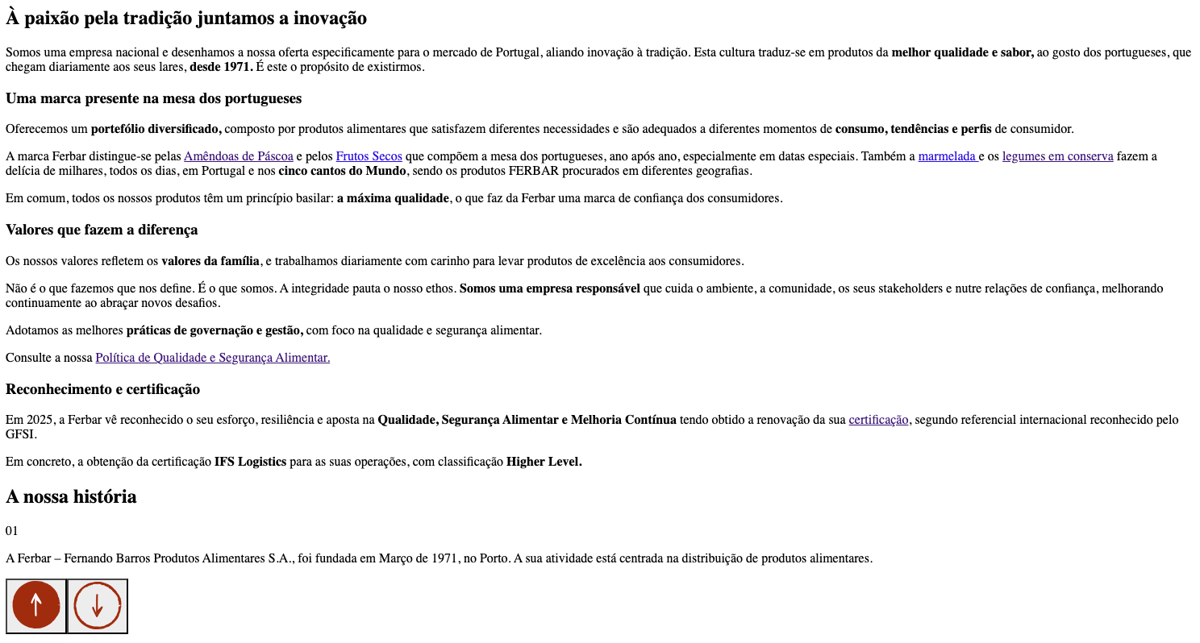
 | Listagem de evidências
 |  |  |  |  | Notas:
 |  |  |  |  | Quando se retira o CSS, a informação relevante permanece visível de forma textual. Não existe conteúdo textual inserido via CSS.

8.5
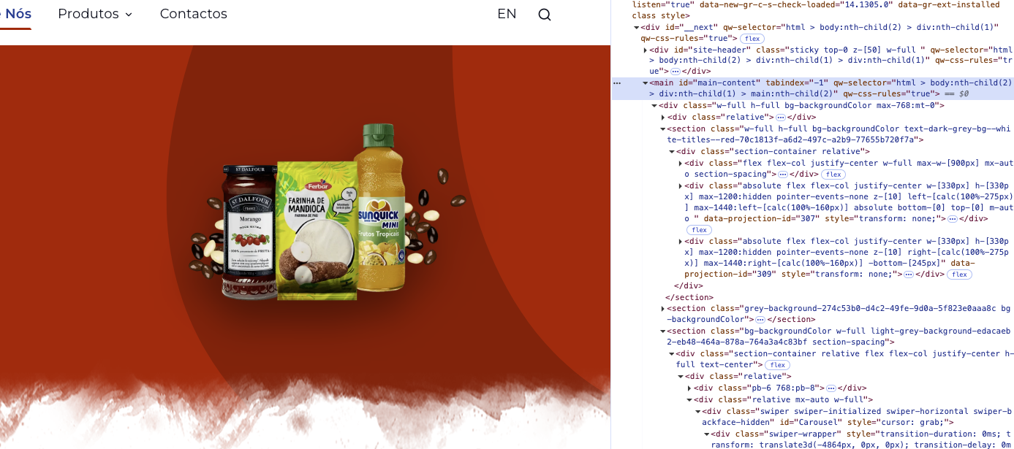
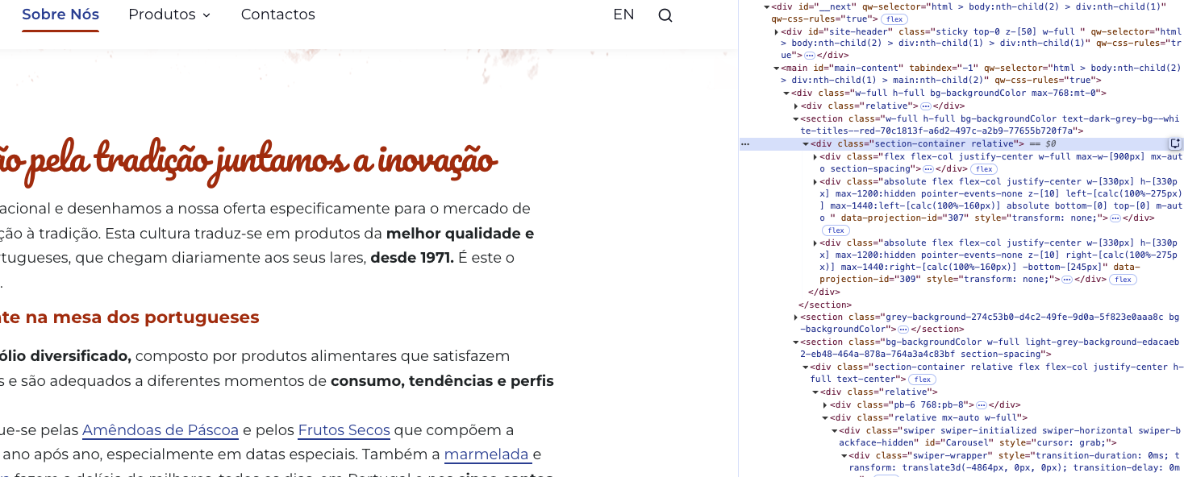
voltar à página inicial |  |  |  | 8 - ESTRUTURA DA PÁGINA
 | S | N | NA
 | x |  |  | 8.5 A maquetização da página é feita sem recorrer ao elemento <table>
 |  |  |  | A estrutura de composição gráfica da página não é feita recorrendo a elementos de tabela mas sim a uma maior diversidade de elementos semânticos (por ex., <main>) e genéricos (por ex., <div>), que permitem a recomposição visual para diferentes tipos e dimensões de ecrã.

 | Listagem de evidências
 |  |  |  |  | Notas:
 |  |  |  |  | Em todo o website é utilizado CSS para a disposição visual da página. O mesmo é ajustável a vários tipos de dispositivos e dimensões de ecrã. Exemplos: https://ferbar.com/pt/sobre-nós

9.3
voltar à página inicial |  |  |  | 9 - MODAIS
 | S | N | NA
 | x |  |  | 9.3 A caixa de diálogo tem de ter um mecanismo que permita sair ou fechar a caixa, quer através de teclado quer através de um dispositivo apontador
 |  |  |  | A caixa de diálogo deve ter um mecanismo que permita sair ou fechar a caixa. Pode ser um botão "Fechar". Para além do botão "Fechar" é possível adicionar a tecla de atalho "ESC"

 | Listagem de evidências

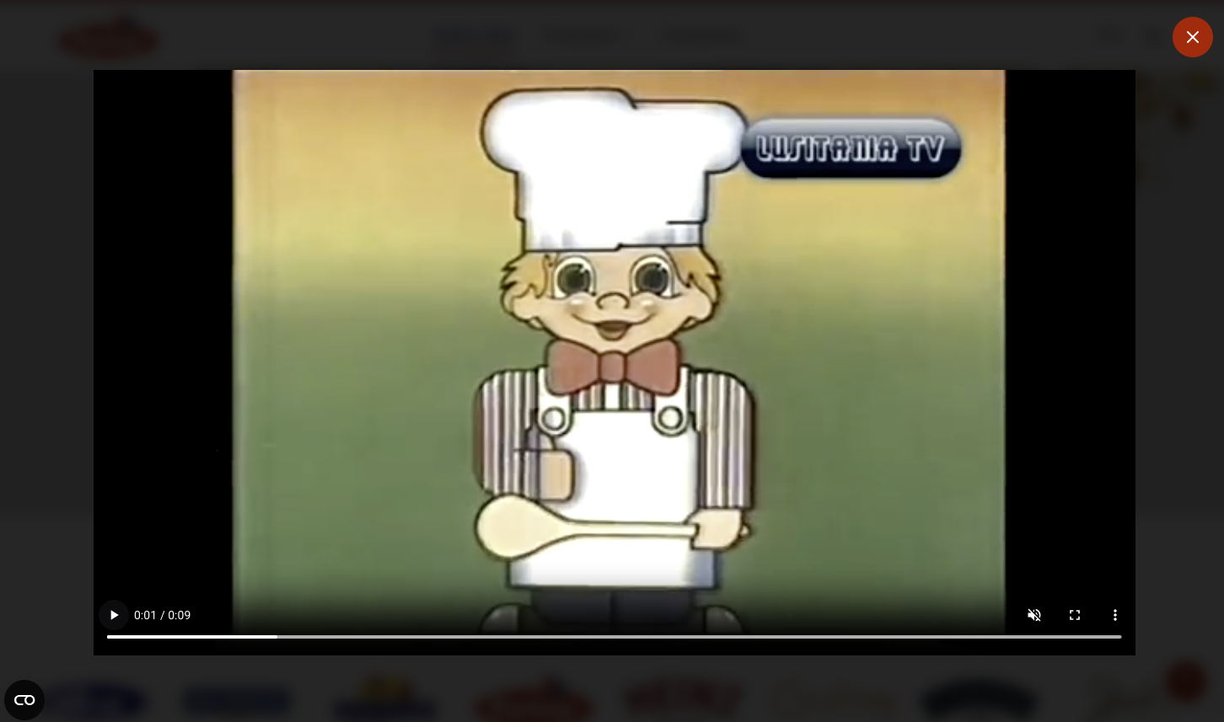
 |  |  |  |  | Notas:
 |  |  |  |  | Exemplo da lightbox que abre para visualização do player de vídeo com o botão para fechar. É igualmente possível fechar através do “ESC” do teclado. https://ferbar.com/pt/sobre-nós

9.4
voltar à página inicial |  |  |  | 9 - MODAIS
 | S | N | NA
 | x |  |  | 9.4 Quando a caixa de diálogo fecha, o foco (cursor do Browser) deve voltar ao elemento interativo que a invocou
 |  |  |  | É útil que ao sair da modal, o utilizador seja posicionado no elemento que usou para invocar a modal. A modal é uma espécie de parêntesis, à conversa principal. É bom que o utilizador, depois do "parêntesis", possa voltar à conversa principal, no exato ponto onde a deixou.

 | Listagem de evidências

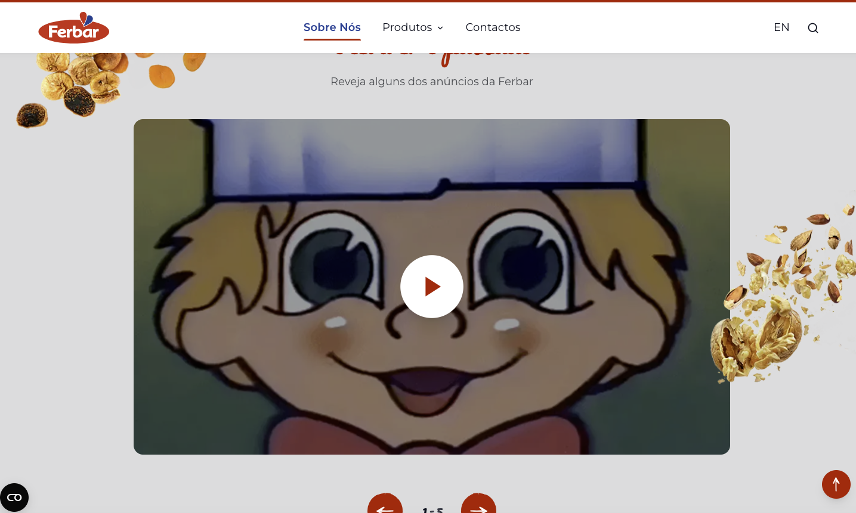
 |  |  |  |  | Notas:
 |  |  |  |  | Exemplo da lightbox que abre para visualização do player de vídeo. https://ferbar.com/pt/sobre-nós

10.1
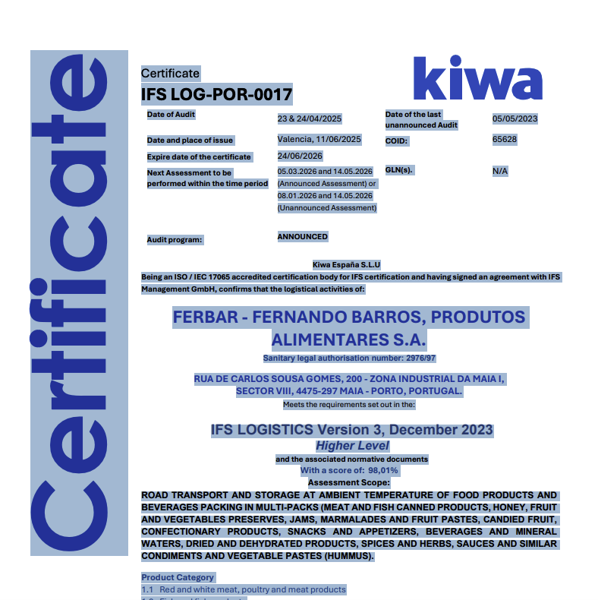
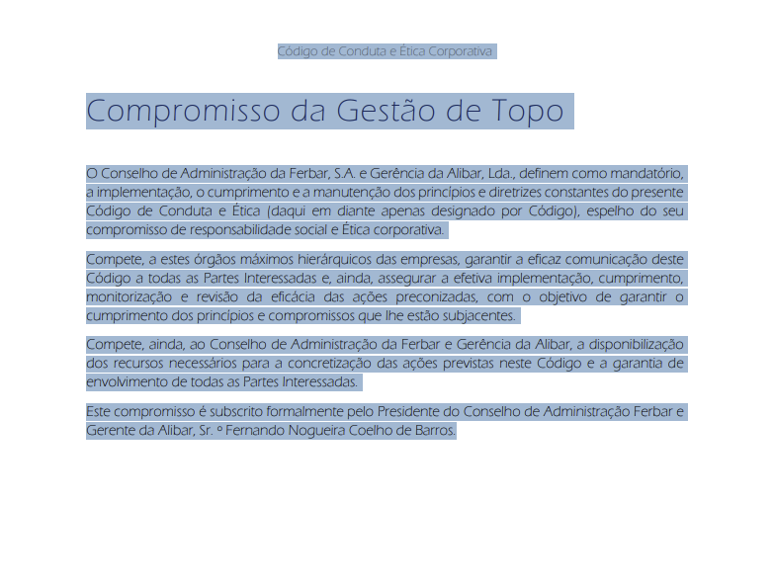
voltar à página inicial |  |  |  | 10 - FICHEIROS PDF
 | S | N | NA
 | x |  |  | 10.1 Nos ficheiros PDF é possível, no mínimo, extrair o conteúdo textual para formato TXT
 |  |  |  | Os ficheiros PDF devem ter o seu texto inteiramente extraível para que se possa passar o respetivo conteúdo para um processador de texto sem perda de informação.

 | Listagem de evidências
 |  |  |  |  | Notas:
 |  |  |  |  | É possível descarregar e ler os documentos disponibilizados em PDF e todos têm o seu conteúdo extraível para texto. Exemplos: https://ferbar.com/pt/media/ptloekmp/co-digo-de-conduta-2025.pdf https://ferbar.com/media/plyn00kn/kiwa-certificate-eng-ifslogistica-v3-ferbar_25signed.pdf

